Лист1
ИКССР-1.09
 | Размер 8,34 х 5,65*3,50 м
 | 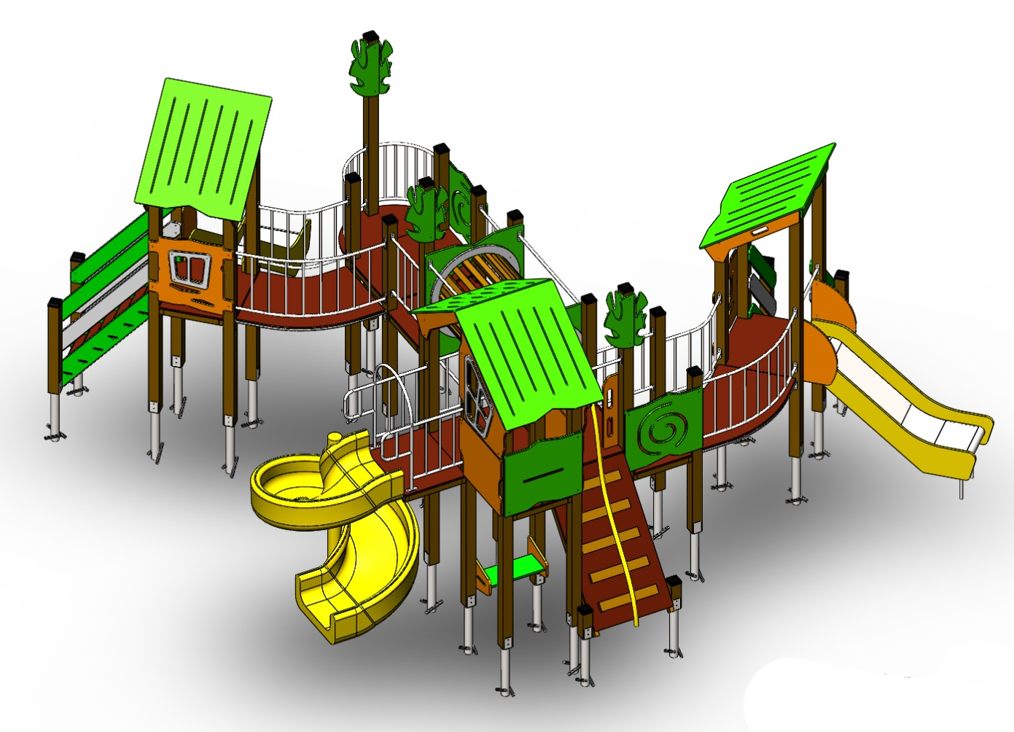 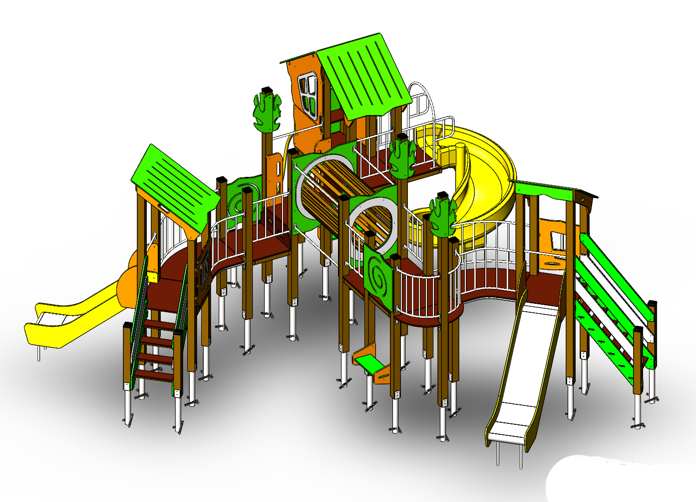 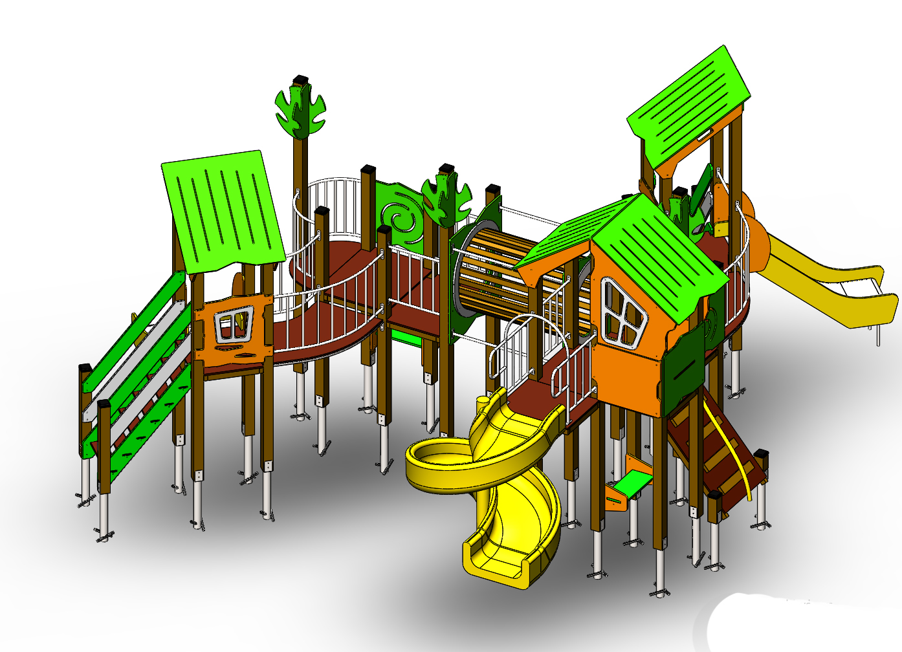
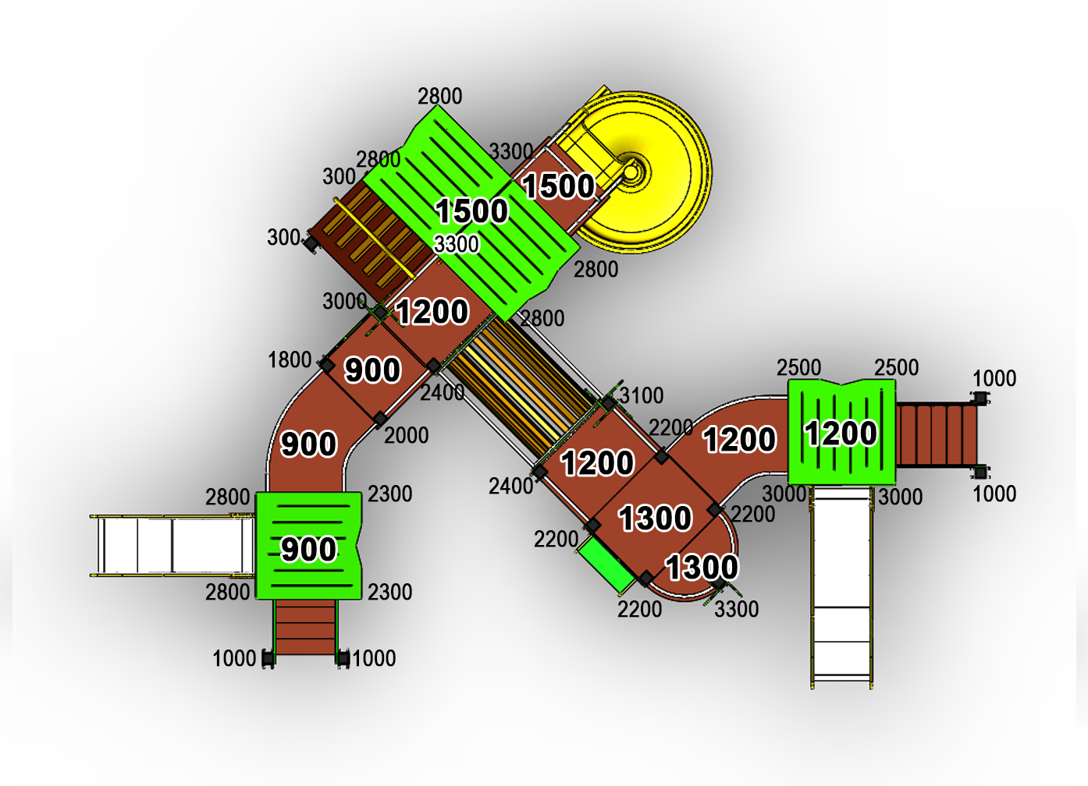
 | № п/п | Артикул | Наименование | Кол-во | Изображение | цвет | Длина, м | Ширина, м | Высота, м | Объем, м3 | Объем всего | Метизы крепления на 1 комплектующую | Заглушка м8-10 (крепеж к столбу) (на 1 комплектующую) | всего м8-10 | Заглушка м6 (крепеж фанеры между собой) | всего м6
 | СТОЛБЫ
 | 1 | 02.022.001 | Столб (брус 100х100) 300 мм | 2 |  | 8014 | 0.3 | 0.1 | 0.1 | 0.002 | 0.005
 | 2 | 02.001.001 | Столб (брус 100х100) 1000 мм | 4 |  | 8014 | 1 | 0.1 | 0.1 | 0.008 | 0.032
 | 3 | 02.002.001 | Столб (брус 100х100) 1800 мм | 2 |  | 8014 | 1.8 | 0.1 | 0.1 | 0.018 | 0.036
 | 4 | 02.016.000 | Столб (брус 100х100) 2000 мм | 1 |  | 8014 | 2 | 0.1 | 0.1 | 0.020 | 0.020
 | 5 | 02.004.001 | Столб (брус 100х100) 2200 мм | 4 |  | 8014 | 2.2 | 0.1 | 0.1 | 0.018 | 0.071
 | 6 | 02.015.000 | Столб (брус 100х100) 2300 мм | 2 |  | 8014 | 2.3 | 0.1 | 0.1 | 0.018 | 0.036
 | 7 | 02.005.001 | Столб (брус 100х100) 2400 мм | 2 |  | 8014 | 2.4 | 0.1 | 0.1 | 0.018 | 0.036
 | 8 | 02.006.001 | Столб (брус 100х100) 2500 мм | 2 |  | 8014 | 2.5 | 0.1 | 0.1 | 0.018 | 0.036
 | 9 | 02.007.001 | Столб (брус 100х100) 2800 мм | 6 |  | 8014 | 2.8 | 0.1 | 0.1 | 0.028 | 0.168
 | 10 | 02.013.001 | Столб (брус 100х100) 3000 мм | 3 |  | 8014 | 3 | 0.1 | 0.1 | 1.20 | 3.613
 | 11 | 02.031.001 | Столб (брус 100х100) 3100 мм | 1 |  | 8014 | 3.1 | 0.1 | 0.1 | 1.20 | 1.204
 | 12 | 02.028.001 | Столб (брус 100х100) 3300 мм | 3 |  | 8014 | 3.3 | 0.1 | 0.1 | 1.20 | 3.613
 | 13 | 01.001.000 | Закладная для столба | 31 |  | 7047 | 0.075 | 0.075 | 0.26 | 0.001 | 0.045 | Болт М10х120 - 2 шт., Шайба м10 увел. - 4 шт., Гайка М10 - 2 шт., Гровер 10 - 2 шт., | 4 | 124 |  | 0
 | ПЛОЩАДКИ |  |  |  |  |  |  |  |  |  | 0.000 |  |  | 0 |  | 0
 | 14 | 04.001.000 | Площадка квадратная 800х800 мм (СБ) | 3 |  |  | 0.8 | 0.8 | 0.08 | 0.051 | 0.154 | Болт мебельный М8х180 - 4 шт. Шайба м8 увел.- 4 шт. Гайка м8 - 4 шт |  | 0 |  | 0
 | 15 | 04.012.000 | Площадка 800х1000 (СБ) | 3 |  |  | 0.8 | 1 | 0.08 | 0.051 | 0.154 | Болт мебельный М8х180 - 4 шт. Шайба м8 увел.- 4 шт. Гайка м8 - 4 шт |  | 0 |  | 0
 | 16 | 04.013.000 | Площадка 600х800 | 1 |  |  | 0.8 | 0.62 | 0.08 | 0.040 | 0.040 | Болт мебельный М8х180 - 4 шт. Шайба м8 увел.- 4 шт. Гайка м8 - 4 шт |  | 0 |  | 0
 | 17 | 04.006.000 | Площадка двойная 1500х800 (СБ) | 1 |  |  | 1.51 | 1 | 0.08 | 0.121 | 0.121 | Болт мебельный М8х180 - 6 шт. Шайба м8 увел.- 6 шт. Гайка м8 - 6 шт |  | 0 |  | 0
 | ЛЕСТНИЦЫ |  |  |  |  |  |  |  |  |  | 0.000 |  |  | 0 |  | 0
ЛЕСТНИЦА 900 |  |  |  |  |  |  |  |  |  |  | 0.000 |  |  | 0 |  | 0
 | 18 | 05.001.001 | Тетива лестницы 900 универсальная | 2 |  | 6018 | 0.8 | 0.98 | 0.021 | 0.016 | 0.033 | Шуруп (глухарь) 8х80 - 4 шт. Шайба м8 увел. - 4шт. | 4 | 8 |  | 0
 | 19 | 05.001.002 | Ступенька лесенки (600х150х18) | 4 |  | противоскользящая | 0.6 | 0.14 | 0.018 | 0.002 | 0.006 | Саморез по дереву 3.5х35 - 5 шт. |  | 0 |  | 0
 | 20 | 05.001.003 | Подступенок (доска 35х90х558) | 4 |  | 8014 | 0.035 | 0.09 | 0.558 | 0.002 | 0.007 | Шуруп (глухарь) 8х60 - 2 шт. Шайба м8 увел. - 2шт. | 2 | 8 |  | 0
 | 21 | 05.001.004 | Перила лестницы 900 фанерные (800х950х21) | 2 |  | 6018 | 0.8 | 0.95 | 0.021 | 0.00345 | 0.007 | Шуруп (глухарь) 8х80 - 4 шт. Шайба м8 увел. - 4шт. | 4 | 8 |  | 0
 | 22 | 05.001.004 | Перила лестницы 900 фанерные (800х950х21) | 2 |  | 7047 | 0.8 | 0.95 | 0.021 | 0.00345 | 0.007 | Шуруп (глухарь) 8х80 - 4 шт. Шайба м8 увел. - 4шт. | 4 | 8 |  | 0
 | 23 | 05.000.002 | Пенель ступени ф.18х300х800 | 2 |  | противоскользящая | 0.8 | 0.3 | 0.018 | 0.004 | 0.009 | Шуруп (глухарь) 8х80 - 4 шт. Шайба м8 увел. - 4шт. | 4 | 8 |  | 0
 | ЛЕСТНИЦА 1200 |  |  |  |  |  |  |  |  |  |  |  |  | 0 |  | 0
 | 24 | 05.005.001 | Тетива лестницы 1200 | 2 |  | 6018 | 1.01 | 1.28 | 0.021 | 0.005 | 0.009 | Шуруп (глухарь) 8х80 - 4 шт. Шайба м8 увел. - 4шт. | 4 | 8 |  | 0
 | 25 | 05.001.002 | Ступенька лесенки (600х150х18) | 6 |  | противоскользящая | 0.6 | 0.14 | 0.018 | 0.002 | 0.009 | Саморез по дереву 3.5х35 - 5 шт. |  | 0 |  | 0
 | 26 | 05.001.003 | Подступенок (доска 35х90х558) | 6 |  | 8014 | 0.035 | 0.09 | 0.558 | 0.002 | 0.011 | Шуруп (глухарь) 8х60 - 2 шт. Шайба м8 увел. - 2шт. |  | 0 | 2 | 12
 | 27 | 05.005.002 | Перила лестницы 1200 | 2 |  | 6018 | 1.243 | 1.04 | 0.021 | 0.005 | 0.009 | Шуруп (глухарь) 8х80 - 4 шт. Шайба м8 увел. - 4шт. | 4 | 8 |  | 0
 | 28 | 05.005.002 | Перила лестницы 1200 | 2 |  | 7047 | 1.243 | 1.04 | 0.021 | 0.005 | 0.009 | Шуруп (глухарь) 8х80 - 4 шт. Шайба м8 увел. - 4шт. | 4 | 8 |  | 0
ТРАП на высоту 1200 |  |  |  |  |  |  |  |  |  |  | 0.000 |  |  | 0 |  | 0
 | 29 |  | Пол трапа 1450х800 (1450х800х18 мм) | 1 |  | противоскользящая | 1.45 | 0.8 | 0.018 | 0.021 | 0.021 | Болт мебельный М6х90 - 8 шт. Шайба м8 увел. - 8 шт. Гайка м6 - 8 шт |  | 0 | 8 | 8
 | 30 |  | Доска 40х60х1510 мм (коричневый) | 2 |  | 8014 | 1.51 | 0.04 | 0.06 | 0.00453 | 0.009 | Шуруп (глухарь) 8х80 - 2 шт. Шайба м8 увел. - 2 шт. | 2 | 4 |  | 0
 | 31 |  | Доска 35х90х558 мм (коричневый) | 5 |  | 8014 | 0.54 | 0.04 | 0.06 | 0.002 | 0.008 | Болт мебельный М6х70 - 2 шт. Шайба м8 увел. - 2 шт. Гайка м6 - 2 шт |  | 0 | 2 | 10
 | ПЕРЕХОДНЫЕ МОСТЫ |  |  |  |  |  |  |  |  |  | 0.000 |  |  | 0 |  | 0
 | 32 | 06.010.001 | Каркас моста поворотного 45 градусов | 2 |  | 7047 | 1.35 | 0.88 | 0.1 | 0.119 | 0.238 | Шуруп (глухарь) 8х80 - 8 шт. Шайба м8 увел. - 8 шт. | 8 | 16 |  | 0
 | 33 | 06.010.002 | Пол моста поворотного 45 градусов | 2 |  |  | 1.245 | 1.036 | 0.018 | 0.023 | 0.046 | Болт мебельный М6х80 - 6 шт. Шайба м8 увел. - 6 шт. Гайка м6 - 6 шт |  | 0 | 6 | 12
 | 34 | 06.010.003 | Перила моста поворотного 45 градусов внутренняя | 2 |  | 7047 | 0.79 | 0.16 | 0.72 | 0.091 | 0.182 | Шуруп (глухарь) 8х80 - 8 шт. Шайба м8 увел. - 8 шт. | 8 | 16 |  | 0
 | 35 | 06.010.003 | Перила моста поворотного 45 градусов внешняя | 2 |  | 7047 | 1.33 | 0.215 | 0.72 | 0.206 | 0.412 | Шуруп (глухарь) 8х80 - 8 шт. Шайба м8 увел. - 8 шт. | 8 | 16 |  | 0
 | БАЛКОН |  |  |  |  |  |  |  |  |  | 0.000 |  |  | 0 |  | 0
 | 36 | М-2.03.02-01 | Каркас пола балкона (серый) | 2 |  | 7047 | 0.65 | 0.15 | 0.1 | 0.010 | 0.020 | Шуруп (глухарь) 8х80 - 4 шт. Шайба м8 увел. - 4 шт. | 4 | 8 |  | 0
 | 37 | ФП-1.01.17-00 | Пол балкона (1000х498х18 мм) | 1 |  |  | 1 | 0.498 | 0.018 | 0.009 | 0.009 | Болт мебельный М6х55 - 4 шт. Шайба м8 увел. - 4 шт. Гайка м6 - 4 шт |  | 0 | 4 | 4
 | 38 | М-2.04.06-01 | Панель балкона (серый) | 2 |  | 7047 | 0.65 | 0.2 | 0.72 | 0.094 | 0.188 | Шуруп (глухарь) 8х80 - 8 шт. Шайба м8 увел. - 8 шт. | 8 | 16 |  | 0
 | 39 | Д-3.02.13-10 | Доска 40х60х500 мм (поддерживающая снизу) (коричневый) | 1 |  | 8014 | 0.5 | 0.04 | 0.07 | 0.001 | 0.001 |  |  | 0 |  | 0
 | 40 | М-2.07.01 | Уголок крепления фанеры | 3 |  | 7047 |  |  |  |  | 0.000 | Шуруп (глухарь) 8х80 - 1 шт. Болт мебельный М6х90 - 4 шт. Шайба м8 увел. - 5 шт. Гайка м6 - 4 шт |  | 0 | 4 | 12
 | ПАНЕЛИ |  |  |  |  |  |  |  |  |  | 0.000 |  |  | 0 |  | 0
 | 41 | Ф-1.04.01 | Панель Окно верхнее (994х1210х21 мм) | 2 |  | 2008 | 0.994 | 1.21 | 0.021 | 0.018 | 0.036 | Шуруп (глухарь) 8х80 - 5 шт. Шайба м8 увел. - 5 шт. | 5 | 10 |  | 0
 | 42 | Ф-1.04.02 | Накладка Рама окна (755х537х15 мм) | 2 |  | 7047 | 0.755 | 0.537 | 0.015 | 0.006 | 0.012 | Болт мебельный М6х55 - 4 шт. Шайба м8 увел. - 4 шт. Гайка м6 - 4 шт |  | 0 | 4 | 8
 | 43 | Ф-1.04.03 | Накладка на крышу (вырез из рамы окна) | 2 |  | 7047 |  |  |  |  | 0.000 | Болт мебельный М6х55 - 4 шт. Шайба м8 увел. - 4 шт. Гайка м6 - 4 шт |  | 0 | 4 | 8
 | 44 | Ф-1.04.04 | Панель нижняя (800х650х21 мм) | 2 |  | 2008 | 0.8 | 0.65 | 0.021 | 0.008 | 0.016 | Шуруп (глухарь) 8х80 - 4 шт. Шайба м8 увел. - 4 шт. | 4 | 8 |  | 0
 | 45 | Ф-1.04.05 | Панель с вырезом для сидушки (800х748х21 мм) | 1 |  | 6018 | 0.8 | 0.748 | 0.021 | 0.009 | 0.009 | Шуруп (глухарь) 8х80 - 4 шт. Шайба м8 увел. - 4 шт. | 4 | 4 |  | 0
 | 46 | Ф-1.04.06 | Панель Спираль (800х748х21 мм) | 2 |  | 6018 | 0.8 | 0.748 | 0.021 | 0.009 | 0.018 | Шуруп (глухарь) 8х80 - 4 шт. Шайба м8 увел. - 4 шт. | 4 | 8 |  | 0
 | 47.1 | Ф-1.04.07 | Боковина крыши двойного домика (822х770х21 мм) | 2 |  | 2008 | 0.82 | 0.77 | 0.021 | 0.009 | 0.019 | Шуруп (глухарь) 8х80 - 2 шт. Шайба м8 увел. - 1 шт. | 2 | 4 |  | 0
 | 47.2 | Ф-1.04.10 | Боковина крыши одинарного домика (905х800х21 мм) | 4 |  | 2008 | 0.905 | 0.8 | 0.021 | 0.011 | 0.043 | Шуруп (глухарь) 8х80 - 4 шт. Шайба м8 увел. - 4 шт. | 2 | 8 |  | 0
 | 47.3 | Ф-1.04.11 | Закрывающая панель одинарной крыши (800х170х21 мм) | 2 |  | 2008 | 0.8 | 0.17 | 0.021 | 0.002 | 0.004 | Шуруп (глухарь) 8х80 - 4 шт. Шайба м8 увел. - 4 шт. | 4 | 8 |  | 0 | 2 | 4 | 2 | 4
 | 48 | Ф-1.04.08 | Крыша наклонная №1 (1150х1000х15 мм) | 1 |  | 6018 | 1.15 | 1 | 0.015 | 0.014 | 0.014 |  |  | 0 |  | 0
 | 49 | Ф-1.04.09 | Крыша наклонная №2 (1200х1000х15 мм) | 3 |  | 6018 | 1.2 | 1 | 0.015 | 0.014 | 0.043 |  |  | 0 |  | 0
 | 50 | Ф-1.04.12 | Панель Окошко простое (800х797х21 мм) | 2 |  | 2008 | 0.8 | 0.797 | 0.021 | 0.010 | 0.019 | Шуруп (глухарь) 8х80 - 4 шт. Шайба м8 увел. - 4 шт. | 4 | 8 |  | 0
 | 51 | Ф-1.04.13 | Накладка на Панель Окошко простое (404х408х15 мм) | 2 |  | 7047 | 0.404 | 0.408 | 0.015 | 0.002 | 0.004 | Болт мебельный М6х55 - 4 шт. Шайба м8 увел. - 4 шт. Гайка м6 - 4 шт |  | 0 | 4 | 8
 | 52 | Ф-1.04.17-05 | Ручка фанерная (250х800х21 мм) (оранжевый) | 1 |  | 2008 | 0.83 | 0.75 | 0.021 | 0.009 | 0.009 | Шуруп (глухарь) 8х80 - 3 шт. Шайба м8 увел. - 3 шт. | 3 | 3 |  | 0
 | 53 | Ф-1.04.18-05 | Ручка фанерная с вырезом (250х800х21 мм) (оранжевый) | 1 |  | 2008 | 0.83 | 0.75 | 0.021 | 0.009 | 0.009 | Шуруп (глухарь) 8х80 - 3 шт. Шайба м8 увел. - 3 шт. | 2 | 2 | 1 | 1
 | 54 | 00.006.001 | Уголок крепежный 62х62 90гр. | 1 |  | 7047 |  |  |  |  | 0.000 | Шуруп (глухарь) 8х80 - 1 шт. Болт мебельный М6х35 - 1 шт. Шайба м8 увел. - 2 шт. Гайка м6 - 1 шт | 1 | 1 | 1 | 1
 | 55 | Ф-1.04.19 | Элемент дерево (290х600х15 мм) | 12 |  | 6018 | 0.29 | 0.6 | 0.015 | 0.002 | 0.025 | Шуруп (глухарь) 8х80 - 2 шт. Шайба м8 увел. - 1 шт. | 2 | 24 |  | 0
 | 56 | ФП-1.01.08 | Сидушка с пазом (620х268х21 мм) | 1 |  | 6018 | 0.62 | 0.268 | 0.021 | 0.003 | 0.003 |  |  | 0 |  | 0
 | 57 | Ф-1.08.17 | Подпорка сидушки (335х200х21 мм) | 1 |  | 6018 | 0.335 | 0.2 | 0.021 | 0.001005 | 0.001 |  |  | 0 |  | 0
 | 58 | 09.002.001 | Боковина сидушки (350х338х21 мм) (оранжевый) | 4 |  | 2008 | 0.35 | 0.338 | 0.021 | 0.002 | 0.007 | Шуруп (глухарь) 8х80 - 4 шт. Шайба м8 увел. - 4 шт. | 4 | 16 |  | 0
 | 59 | 09.002.002 | Сидушка (620х250х21 мм) (салатовый) | 2 |  | 6018 | 0.62 | 0.25 | 0.021 | 0.003 | 0.006 | Болт мебельный М6х35 - 4 шт. Шайба м8 увел. - 4 шт. Гайка м6 - 4 шт |  | 0 | 4 | 8
 | 60 | 00.006.001 | Уголок крепежный 62х62 90гр. | 20 |  | 7047 |  |  |  |  | 0.000 | Болт мебельный М6х35 - 2 шт. Шайба м8 увел. - 2 шт. Гайка м6 - 2 шт |  | 0 | 2 | 40
 | ТОННЕЛЬ |  |  |  |  |  |  |  |  |  | 0.000 |  |  | 0 |  | 0
 | 61 | Ф-1.04.14-04 | Панель Тоннель (1200х1000х21 мм) (салатовый) | 2 |  | 6018 | 1.2 | 1 | 0.021 | 0.018 | 0.036 | Шуруп (глухарь) 8х80 - 4 шт. Шайба м8 увел. - 4 шт. | 4 | 8 |  | 0
 | 62 | Ф-1.04.15-01 | Фиксирующая накладка тоннеля №1 (992х912х21 мм) (серый) | 2 |  | 7047 | 0.992 | 0.912 | 0.021 | 0.014 | 0.027 | Болт мебельный М6х70 - 6 шт. Шайба м8 увел. - 6 шт. Гайка м6 - 6 шт |  | 0 | 6 | 12
 | 63 | Ф-1.04.16-01 | Фиксирующая накладка тоннеля №2 (960х820х15 мм) (серый) | 2 |  | 7047 | 0.96 | 0.82 | 0.015 | 0.009 | 0.019 | Болт мебельный М6х70 - 6 шт. Шайба м8 увел. - 6 шт. Гайка м6 - 6 шт |  | 0 | 6 | 12
 | 64 | М-2.02.06-01 | Перемычка 1260 мм (серый) | 4 |  | 7047 | 1.26 | 0.06 | 0.21 | 0.016 | 0.064 | Шуруп (глухарь) 8х80 - 4 шт. Шайба м8 увел. - 4 шт. | 4 | 16 |  | 0
 | 65 | Д-3.02.14 | Доска 40х70х1300 мм (коричневый) | 22 |  | 8014 | 1.3 | 0.04 | 0.07 | 0.004 | 0.080 |  |  | 0 |  | 0
 | МЕТАЛЛ |  |  |  |  |  |  |  |  |  | 0.000 |  |  | 0 |  | 0
 | 66 | 07.004.000 | Перекладина 600 | 2 |  | 7047 | 0.6 | 0.04 | 0.1 | 0.002 | 0.005 | Шуруп (глухарь) 8х80 - 4 шт. Шайба м8 увел. - 4 шт. | 4 | 8 |  | 0
 | 67 | 07.017.000 | Перекладина 800 для каната | 1 |  | 7047 | 0.8 | 0.04 | 0.12 | 0.004 | 0.004 | Шуруп (глухарь) 8х80 - 4 шт. Шайба м8 увел. - 4 шт. | 4 | 4 |  | 0
 | 68 | 10.002.000 | Канат диаметром 40 мм 2,3 м | 1 |  |  |  |  |  |  | 0.000 |  |  | 0 |  | 0
 | 69 | 08.002.000 | Портал 600х700 H=1100 | 1 |  | 7047 | 0.6 | 0.73 | 1.1 | 0.482 | 0.482 | Шуруп (глухарь) 8х80 - 8 шт. Шайба м8 увел. - 8 шт. | 8 | 8 | 8 | 8
 | 70 | 07.002.000 | Ограждение 600х628 | 4 |  | 7047 | 0.62 | 0.16 | 0.72 | 0.071 | 0.284 | Шуруп (глухарь) 8х80 - 4 шт. Шайба м8 увел. - 4 шт. | 4 | 16 |  | 0
 | 71 | 11.006.002 | Закладная для винтового спуска 1500 | 1 |  |  |  |  |  |  | 0.000 |  |  | 0 | 0.000 | 0
11.004.000 Горка 600х1700 H=900 |  |  |  |  |  |  |  |  |  |  | 0.000 |  |  | 0 | 0 | 0
 | 72 | 11.004.000 | Горка 600х1700 H=900 | 1 |  | 1023 | 0.6 | 1.7 | 1.9 | 1.938 | 1.938 | Шуруп (глухарь) 8х80 - 1 шт. Болт мебельный М6х45 - 1 шт. Шайба м8 увел. - 2 шт. Гайка м6 - 1 шт | 1 | 1 | 1 | 1
11.005.000 Горка 600х2100 H=1200 |  |  |  |  |  |  |  |  |  |  | 0.000 |  |  | 0 |  | 0
 | 73 | 11.005.000 | Горка 600х2100 H=1200 | 1 |  | 1023 | 0.6 | 2.1 | 2.2 | 2.772 | 2.772 | Шуруп (глухарь) 8х80 - 1 шт. Болт мебельный М6х45 - 1 шт. Шайба м8 увел. - 2 шт. Гайка м6 - 1 шт | 1 | 1 | 1 | 1
ПЛАСТИК |  |  |  |  |  |  |  |  |  |  | 0.000 |  |  | 0 |  | 0
 | 74 | 11.006.000 | Горка спиральная H=1500 | 1 |  | желтый | 2 | 1.5 | 1.5 | 4.500 | 4.500 |  | 3 | 3 |  | 0
 | 75 | 00.001.000 | Заглушка К4М6КС | 190 |  | Черный | 0.027 | 0.027 | 0.016 | 0.000 | 0.002 |  |  | 0 |  | 0
 | 76 | 00.002.000 | Заглушка К4М8КС | 433 |  | Черный | 0.036 | 0.036 | 0.023 | 0.000 | 0.013 |  |  | 0 |  | 0
 | 77 | 00.003.000 | Заглушка 100-100.11КК | 17 |  | Черный | 0.09 | 0.09 | 0.044 | 0.000 | 0.006 |  |  | 0 |  | 0
 |  |  |  |  |  |  |  |  |  |  | 21.161 |  |  | 433 |  | 166

